2
 | -11.371871825
 | -10.374865546
 | -9.9429764164
 | -9.4382881977
 | -8.8637867897
 | -8.5614288528
 | -7.9191048556
 | -7.0496391682
 | -5.7588771878
 | -4.7185753559
 | -4.0556344291
 | -3.1430864681
 | -2.5674475743
 | -1.975244044
 | -1.5786880666
 | -1.1753782673
 | -1.5051069557
 | 11.371871825
 | 10.374865546
 | 9.9429764164
 | 9.4382881977
 | 8.8637867897
 | 8.5614288528
 | 7.9191048556
 | 7.0496391682
 | 5.7588771878
 | 4.7185753559
 | 4.0556344291
 | 3.1430864681
 | 2.5674475743
 | 1.975244044
 | 1.5786880666
 | 1.1753782673
 | 1.5051069557
Cuadro 2. ESTRUCTURA DE LA POBLACIÓN EN LA REPÚBLICA,
POR SEXO, SEGÚN GRUPOS DE EDAD: AÑO 2020

 | Grupos de edad | Sexo
 |  | Hombres |  | Mujeres
 |  | Número | Porcentaje | Número | Porcentaje

 | TOTAL | 2,144,802 | 100.0 | 2,133,698 | 100.0

 | 0-4 | 188,923 | 8.8 | 180,824 | 8.5
 | 5-9 | 188,401 | 8.8 | 180,480 | 8.5
 | 10-14 | 185,734 | 8.7 | 178,125 | 8.3
 | 15-19 | 184,134 | 8.6 | 177,065 | 8.3
 | 20-24 | 176,772 | 8.2 | 171,243 | 8.0
 | 25-29 | 164,397 | 7.7 | 161,047 | 7.5
 | 30-34 | 157,658 | 7.4 | 155,574 | 7.3
 | 35-39 | 151,334 | 7.1 | 149,273 | 7.0
 | 40-44 | 144,249 | 6.7 | 142,660 | 6.7
 | 45-49 | 134,702 | 6.3 | 134,564 | 6.3
 | 50-54 | 118,116 | 5.5 | 119,439 | 5.6
 | 55-59 | 99,474 | 4.6 | 102,273 | 4.8
 | 60-64 | 78,840 | 3.7 | 82,999 | 3.9
 | 65-69 | 59,351 | 2.8 | 64,385 | 3.0
 | 70-74 | 43,590 | 2.0 | 48,775 | 2.3
 | 75-79 | 30,773 | 1.4 | 35,841 | 1.7
 | 80 -84 | 19,871 | 0.9 | 24,313 | 1.1
 | 85 y más | 18,483 | 0.9 | 24,818 | 1.2

 | NOTA: Estimación de la población, al 1 de julio con base en el Censo de Población 2010.

ESTRUCTURA DE LA POBLACIÓN EN LA REPÚBLICA,
POR SEXO Y GRUPOS DE EDAD: AÑO 2020

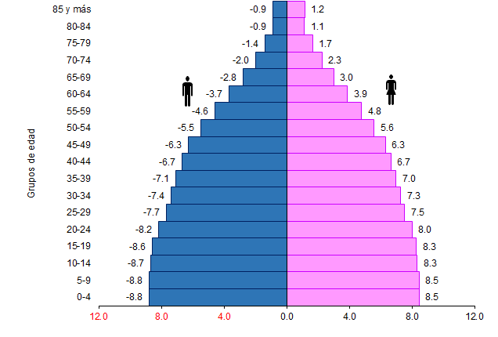

Porcentaje

